汇总信息
总采购单编号 | 关联原始订单 | 状态 | 下单时间 | 道具规格编号 | 道具名称 | 道具类型 | 道具种类 | 每单位价格（元） | 单位 | 道具图片 | 道具规格说明 | 原始采购数量 | 已发货数量 | 未发货数量 | 取消采购数量 | 预估金额小计
MPOGYS0001REQ202608191435174163 | REQ202608191435174163 | 待发货 | 2026-08-19 14:35:30 | GCDJPJ0009045 | 单槽POP卡件 | 工程道具 | 标准道具-固定规格 | 62.00 | 对 | 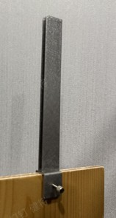 | 20*80H(卡5画面，左右一对)-4代形象通用 | 8 | 0 | 8 | 0 | 496.00
MPOGYS0001REQ202608191435174163 | REQ202608191435174163 | 待发货 | 2026-08-19 14:35:30 | GCDJPJ0015045 | 双槽POP卡件 | 工程道具 | 标准道具-固定规格 | 87.00 | 对 | 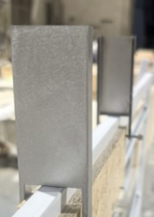 | 60*20*110H（左右一对）-4代形象通用 | 5 | 0 | 5 | 0 | 435.00
MPOGYS0001REQ202608191435174163 | REQ202608191435174163 | 待发货 | 2026-08-19 14:35:30 | GCDJ420016040 | 4代服装中岛POP卡件 | 工程道具 | 标准道具-固定规格 | 32.00 | 个 | 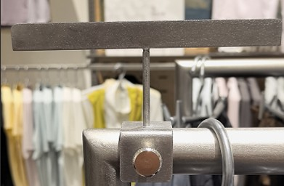 | 卡圆管固定 | 18 | 0 | 18 | 0 | 576.00
MPOGYS0001REQ202608191435174163 | REQ202608191435174163 | 待发货 | 2026-08-19 14:35:30 | GCDJCCP011CCP | CCP-龙门架POP卡件 | 工程道具 | 标准道具-固定规格 | 32.00 |  | 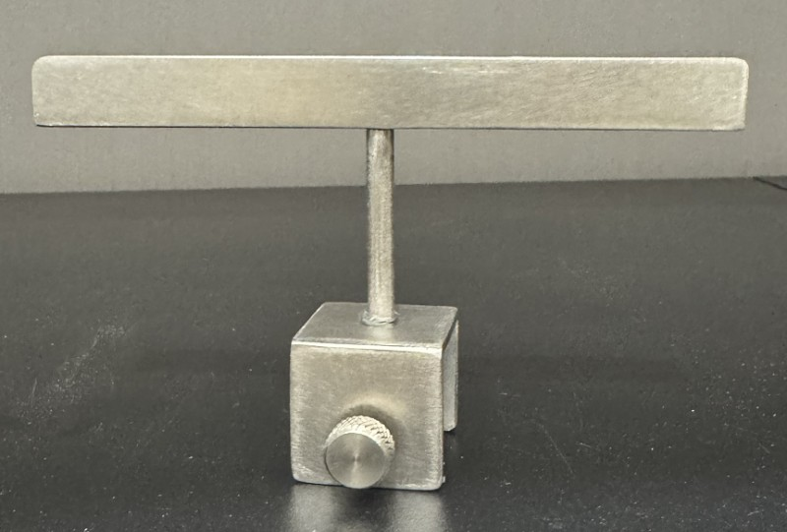 |  | 9 | 0 | 9 | 0 | 288.00
MPOGYS0001REQ202608191435174163 | REQ202608191435174163 | 待发货 | 2026-08-19 14:35:30 | GCDJPJDY001 | 大运-龙门架pop卡件 | 工程道具 | 标准道具-固定规格 | 62.00 | 对 |  | 分左右（同4.5） | 5 | 0 | 5 | 0 | 310.00
MPOGYS0001REQ202608191435174163 | REQ202608191435174163 | 待发货 | 2026-08-19 14:35:30 | GCDJPJDY002 | 大运-双槽POP卡件 | 工程道具 | 标准道具-固定规格 | 87.00 | 对 |  | 分左右（同4.5） | 2 | 0 | 2 | 0 | 174.00

